상품제안서
카스 스마트 체중계 BFA-S9 한글표기 | 상품코드: F33023

 |  |  |  |  |  |  | 02-412-0044 | www.easy1.co.kr
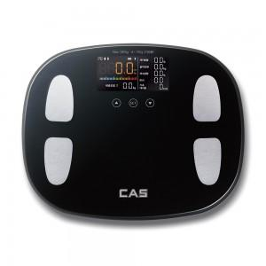

【상세/제작정보】 | 레이저인쇄 가능합니다. 입수 5개 배송비 입수당 4000원 VAT별도 입니다."

【인쇄/포장옵션】 | 레이저, 컬러필름인쇄 / 시판박스

【공급단가】 | 수량 | 20~ | 50~ | 100~ | 300~ | 500~
*VAT별도 | 단가 | 35,620원 | 35,050원 | 34,200원 | 33,340원 | 32,770원

【상품 URL】 | https://www.easy1.co.kr:443/src/goods_detail.php?gdno=33023

